5 STORY
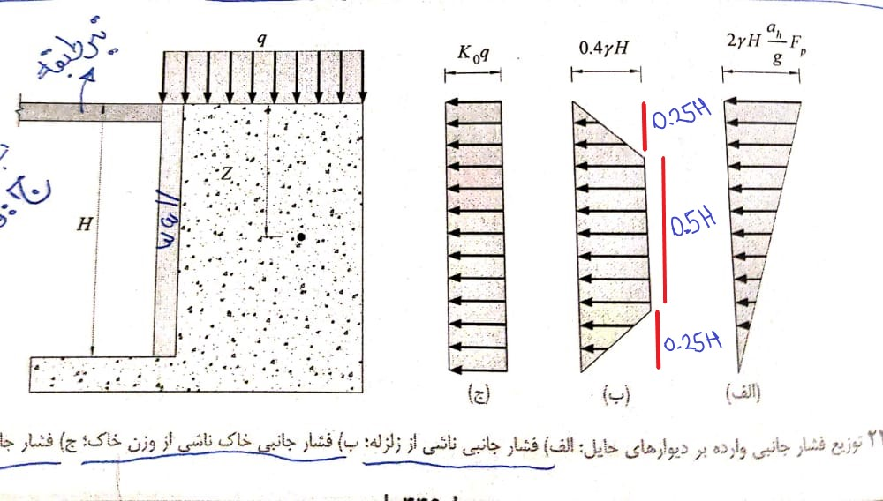
${∆p}_{eq}$=${γH}^{2}\frac{a_{h}}{g}F_{p}$
 |  |  |  |  |  |  |  |  |  |  |  |  |  |  | نیروی رانش دینامیکی
$$a_{h=k_{h}∗g}$$

${∆M}_{eq}$=${γH}^{3}\frac{a_{h}}{g}F_{p}$
 |  |  |  |  |  |  |  |  |  |  |  |  |  | Khمعال شتاب مبنای طرح(A)
 |  |  |  |  |  |  |  |  |  |  |  |  |  |  | لنگر واژگونی حول پایه ی دیوار حایل برای دیوارهای طره

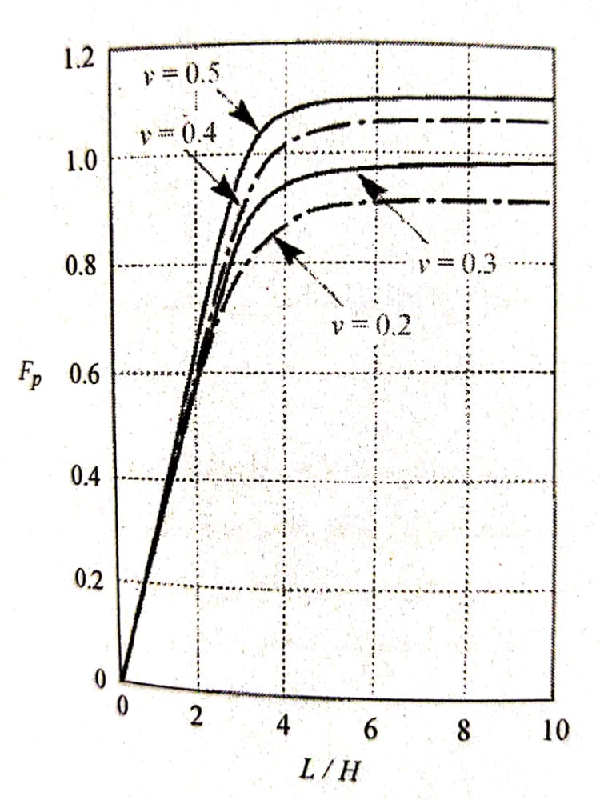
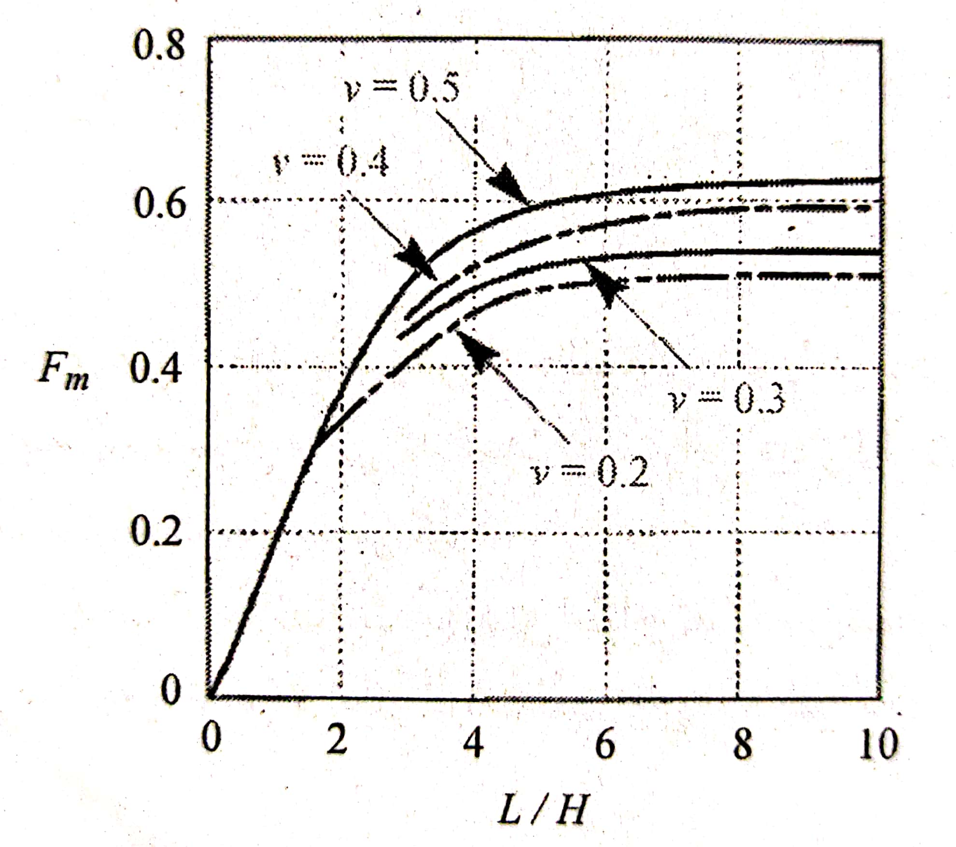
$$a_{h}$$
 |  |  |  |  |  |  |  |  |  |  | 𝜸 | وزن مخصوص خاک
 |  |  |  |  |  |  |  |  |  |  | H | ارتفاع دیوار
 |  |  |  |  |  |  |  |  |  |  |  | دامنه شتاب زلزله
 |  |  |  |  |  |  |  |  |  |  | g | شتاب ثقل زمین
 |  |  |  |  |  |  |  |  |  |  | Fp,Fm | مطابق جدول سمت چپ
 |  |  |  |  |  |  |  |  |  |  | L | طول دیوار متصل به خاک

$$p_{soil (kg/m2)}$$
 | ب)فشار جانبی خاک ناشی از وزن خاک
 | ϒ(kg/m3) |  | H(m)
 | 1800 |  | 13 |  | 9360

 |  |  | ST(n+1)

 |  |  |  |  |  | Retaining wall

$$p_{soil (kg/m2)}$$
 |  |  | ST(n) |  |  |  |  |  |  | 9360
13 | m |  |  |  |  |  |  |  |  |  |  | توضیح:ایتبس قادر به اعمال بار ذوزنقه نیست در نتیجه کل بار SOIL به صورت مستطیلی در جهت اطمینان بیشتر وارد میشود
 |  |  |  |  |  | Retaining wall

 |  |  | base

$$∆_{px,stG(kg/m2)}$$
$$∆_{py,stG(kg/m2)}$$
$$L_{wall,X(m)}$$
$$L_{wall,Y(m)}$$
$$k_{h}$$
$$L_{wall,X(m)}$$
$$L_{wall,Y(m)}$$
$$F_{P,x}$$
$$F_{p,y}$$
 |  | الف)فشار جانبی ناشی از زلزله |  |  |  |  |  |  |  |  |  |  |  |  | پارامترهای FpوFmازنمودار دستی استخراج شود
 |  | A= |  | H(m) |  |  |  |  |  | ν |  | H | H |  |  |  |  | 11232 |  |  |  |  | 13057
 |  | 0.3 |  | 13 |  | 15 |  | 18.3 |  | 0.3 |  | 1.15 | 1.41 |  | 0.8 | 0.93
 |  |  |  |  |  |  |  |  |  |  |  |  |  |  |  |  |  |  | Retaining wall | STG |  |  |  | Retaining wall | STG
$$h_{st−4(m)}$$
$$h_{st−3(m)}$$
$$h_{st−2(m)}$$
$$h_{st−1(m)}$$
$$h_{stG(m)}$$
$$∆_{px,st−1(kg/m2)}$$
$$∆_{py,st−1(kg/m2)}$$
 |  | 2.6 |  | 2.6 |  | 2.6 | 2.6 |  | 2.6

$$∆_{px,st−4(kg/m2)}$$
$$∆_{px,st−3(kg/m2)}$$
$$∆_{px,st−2(kg/m2)}$$
$$∆_{px,st−1(kg/m2)}$$
$$∆_{px,stG(kg/m2)}$$
 |  |  |  |  |  |  |  |  |  |  |  |  |  |  |  |  | 8986 |  |  |  |  | 10446
 |  |  |  |  |  |  |  |  |  |  |  |  |  |  |  |  |  |  |  | ST-1 |  |  |  |  | ST-1

$$∆_{px,st−2(kg/m2)}$$
 |  | 2246 |  |  |  | 4492.8 |  |  | 6739 |  |  | 8986 |  |  | 11232
$$∆_{py,st−2(kg/m2)}$$

$$∆_{py,st−4(kg/m2)}$$
$$∆_{py,st−3(kg/m2)}$$
$$∆_{py,st−2(kg/m2)}$$
$$∆_{py,st−1(kg/m2)}$$
$$∆_{py,stG(kg/m2)}$$
 |  |  |  |  |  |  |  |  |  |  |  |  |  |  |  |  | 6739 |  |  |  |  | 7834
 |  |  |  |  |  |  |  |  |  |  |  |  |  |  |  |  |  |  |  | ST-2 |  |  |  |  | ST-2
 |  | 2611 |  |  |  | 5222.88 |  |  | 7834 |  |  | 10446 |  |  | 13057
$$∆_{px,st−3(kg/m2)}$$
$$∆_{py,st−3(kg/m2)}$$

 |  |  |  |  |  |  |  |  |  |  |  |  |  |  |  |  | 4493 |  |  |  |  | 5223
 |  |  |  |  |  |  |  |  |  |  |  |  |  |  |  |  |  |  |  | ST-3 |  |  |  |  | ST-3

$$∆_{px,st−4(kg/m2)}$$
$$∆_{py,st−4(kg/m2)}$$

 |  |  |  |  |  |  |  |  |  |  |  |  |  |  |  |  | 2246 |  |  |  |  | 2611
 |  |  |  |  |  |  |  |  |  |  |  |  |  |  |  |  |  |  |  | ST-4 |  |  |  |  | ST-4

 |  |  |  |  |  |  |  |  |  |  |  |  |  |  |  |  |  |  |  |  | فشار نیروهای جانبی ناشی از زلزله به دیوار های موازی با محور X (نکته نیروها در جهت لوکال Y به دیوارهای راستای X اعمال شود) |  |  |  |  | فشار نیروهای جانبی ناشی از زلزله به دیوار های موازی با محور Y (نکته نیروها در جهت لوکال X به دیوارهای راستای Y اعمال شود)

